スポンサー公告
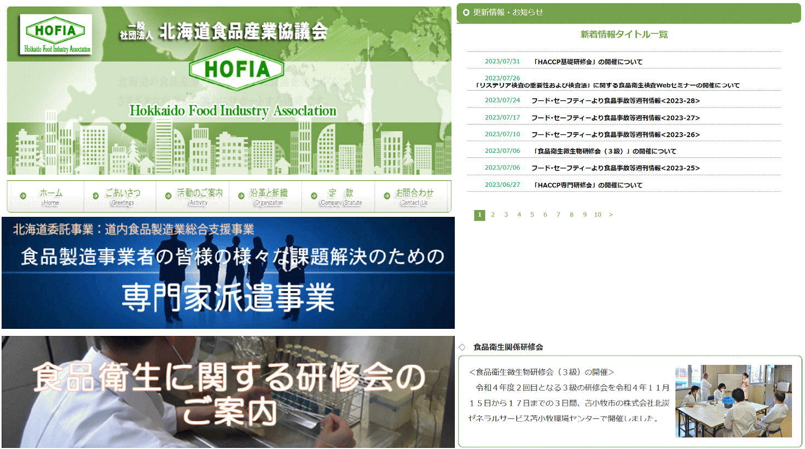
お役立ちしています

34 ノロウイルス関連情報
ノロウイルス指数平年同等 散発事故発生 |  |  |  |  |  |  |  | 出典:東京都感染症情報センター
 |  |  |  |  |  |  |  | （最近５年間の週値の比較） ノロウイルスの感染周期は4年ですね 前回は2018年

東京都は レベル 2 全国平均 (レベル2) 2.76

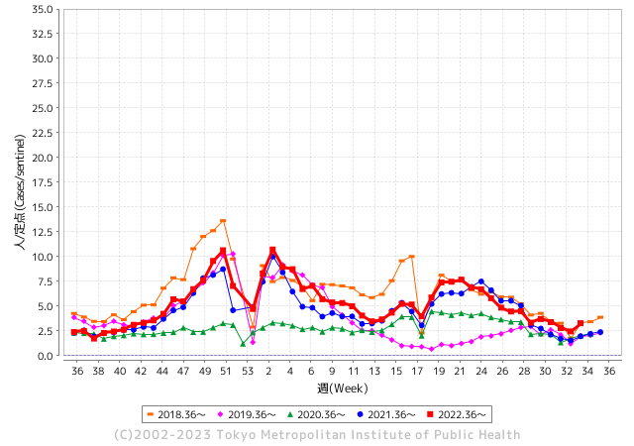
散発事故事例の報告例年より増加している。

 |  |  |  |  |  |  |  |  |  |  |  | レベル5

 |  |  |  |  |  |  |  |  |  |  |  | レベル4

 |  |  |  |  |  |  |  |  |  |  |  | レベル3

 |  |  |  |  |  |  |  |  |  |  |  | レベル2
GⅡ 33週 0例 |  |  |  |  | GⅡ 34週 0例 |  |  |  |  |  |  | レベル1
地方衛生研究所情報 |  |  | 傾向 |  | 出典：地方衛生研究所ネットワーク
★数年間で二番目に高い比率でノロウイルス終息か |  |  |  |  |  |  |  | http://idsc.tokyo-eiken.go.jp/diseases/gastro/gastro/
 |  |  |  | 流行警報 | 警戒警報
 | 2023-09-03 |  | 低散発 | 定点観測値 |  | ▲:減少 | 今週のニュース（Noroｖｉｒｕｓ） (8/21-8/27)
先週
今週
都道府県名 | 流行 ☆増加 ★減少☆★1つで約1ポイント |  |  | 2023/33週 | 2023/34週 | 対前週 | 大量発症事故（業種／内容） 今週 , 先週 |  |  |  | ニュースソース | 日時
北海道 | ☆ |  |  | 1.02 | 1.45 | 0.43 |  |  |  |  |  |  | 北海道
青森県 | ☆ |  |  | 1.92 | 2.13 | 0.21 |  |  |  |  |  |  | 青森県
岩手県 | ☆☆ |  |  | 2 | 3.51 | 1.51 |  |  |  |  |  |  | 岩手県
宮城県 | ☆ |  |  | 1.67 | 1.85 | 0.18 |  |  |  |  |  |  | 宮城県
秋田県 | ☆ |  |  | 1.35 | 1.79 | 0.44 |  |  |  |  |  |  | 秋田県
山形県 | ☆ |  |  | 1.11 | 1.43 | 0.32 |  |  |  |  |  |  | 山形県
福島県 | ☆ |  |  | 0.92 | 1.63 | 0.71 |  |  |  |  |  |  | 福島県
茨城県 | ☆ |  |  | 1.33 | 2 | 0.67 |  |  |  |  |  |  | 茨城県
栃木県 | ☆ |  |  | 0.5 | 1.38 | 0.88 |  |  |  |  |  |  | 栃木県
群馬県 | ☆ |  |  | 1.84 | 3.08 | 1.24 |  |  |  |  |  |  | 群馬県
埼玉県 | ☆ |  |  | 2.28 | 3.31 | 1.03 |  |  |  |  |  |  | 埼玉県
千葉県 | ☆ |  |  | 2.38 | 3.14 | 0.76 |  |  |  |  |  |  | 千葉県
東京都 | ☆ |  |  | 2.46 | 3.27 | 0.81 |  |  |  |  |  |  | 東京都
神奈川県 | ☆ |  |  | 1.84 | 2.31 | 0.47 |  |  |  |  |  |  | 神奈川県
新潟県 | ☆ |  |  | 1.65 | 2.6 | 0.95 |  |  |  |  |  |  | 新潟県
富山県 | ☆ |  |  | 2.14 | 3.17 | 1.03 |  |  |  |  |  |  | 富山県
石川県 | ☆ |  |  | 3.59 | 4.59 | 1.00 |  |  |  |  |  |  | 石川県
福井県 | ★ |  |  | 3.36 | 3.08 | ▲ 0.28 | 福井県の福井市保健所は8月17日、福井市のホテルの飲食店が調理、提供した料理を食べた市内外の男女13人が腹痛や嘔吐（おうと）などの症状を訴え、食中毒と断定したと発表した。有症者のうち少なくとも3人と調理従事者3人の便からノロウイルスが検出された。市は食品衛生法に基づき、同店を17、18日の2日間営業停止処分にした。同店は患者発生を把握した14日午後から20日まで営業を自粛している。 |  |  |  | 福井新聞 | 2023-08-18 | 福井県
山梨県 | ☆ |  |  | 2.83 | 3.38 | 0.55 |  |  |  |  |  |  | 山梨県
長野県 | ☆ |  |  | 2.09 | 2.52 | 0.43 |  |  |  |  |  |  | 長野県
岐阜県 | ★ |  |  | 1.66 | 1.58 | ▲ 0.08 |  |  |  |  |  |  | 岐阜県
静岡県 | ☆ |  |  | 1.88 | 2.43 | 0.55 |  |  |  |  |  |  | 静岡県
愛知県 | ☆ |  |  | 1.4 | 2.31 | 0.91 |  |  |  |  |  |  | 愛知県
三重県 | ☆ |  |  | 2.84 | 4.07 | 1.23 |  |  |  |  |  |  | 三重県
滋賀県 | ☆ |  |  | 1.94 | 2.5 | 0.56 |  |  |  |  |  |  | 滋賀県
京都府 | ☆ |  |  | 1.09 | 1.35 | 0.26 |  |  |  |  |  |  | 京都府
大阪府 | ☆ |  |  | 1.91 | 2.69 | 0.78 |  |  |  |  |  |  | 大阪府
兵庫県 | ☆ |  |  | 2.49 | 3.27 | 0.78 |  |  |  |  |  |  | 兵庫県
奈良県 | ☆ |  |  | 2.97 | 3.26 | 0.29 |  |  |  |  |  |  | 奈良県
和歌山県 | ★ |  |  | 2.73 | 1.9 | ▲ 0.83 |  |  |  |  |  |  | 和歌山県
鳥取県 | ☆☆ |  |  | 2.79 | 4.42 | 1.63 |  |  |  |  |  |  | 鳥取県
島根県 | ★ |  |  | 3.57 | 2.22 | ▲ 1.35 |  |  |  |  |  |  | 島根県
岡山県 | ☆ |  |  | 2.91 | 3.59 | 0.68 |  |  |  |  |  |  | 岡山県
広島県 | ☆ |  |  | 2.64 | 3.04 | 0.40 |  |  |  |  |  |  | 広島県
山口県 | ☆ |  |  | 2.48 | 3.07 | 0.59 |  |  |  |  |  |  | 山口県
徳島県 | ☆ |  |  | 2.74 | 3.83 | 1.09 |  |  |  |  |  |  | 徳島県
香川県 | ☆ |  |  | 4.25 | 4.82 | 0.57 |  |  |  |  |  |  | 香川県
愛媛県 | ★ |  |  | 2.92 | 2.78 | ▲ 0.14 |  |  |  |  |  |  | 愛媛県
高知県 | ★ |  |  | 1.73 | 1.42 | ▲ 0.31 |  |  |  |  |  |  | 高知県
福岡県 | ☆ |  |  | 2.83 | 3.61 | 0.78 |  |  |  |  |  |  | 福岡県
佐賀県 | ☆ |  |  | 1.22 | 2.09 | 0.87 |  |  |  |  |  |  | 佐賀県
長崎県 | ☆ |  |  | 1.16 | 1.18 | 0.02 |  |  |  |  |  |  | 長崎県
熊本県 | ☆ |  |  | 3.62 | 3.94 | 0.32 |  |  |  |  |  |  | 熊本県
大分県 | ☆ |  |  | 5.22 | 6.22 | 1.00 |  |  |  |  |  |  | 大分県
宮崎県 | ☆☆ |  |  | 3.33 | 5 | 1.67 |  |  |  |  |  |  | 宮崎県
鹿児島県 | ☆ |  |  | 2.89 | 3.4 | 0.51 |  |  |  |  |  |  | 鹿児島県
沖縄県 | ★ |  |  | 2.23 | 1.61 | ▲ 0.62 |  |  |  |  |  |  | 沖縄県
全国 | ☆ |  |  | 2.13 | 2.76 | 0.63
 |  |  |  |  |  |  |  |  |  |  | 0 | 0
 |  |  |  | 今週 |  |  | 管理レベル「2」
 |  | 先週に比べて全国平均は |  |  |  | 2.76 | ：先週より | 0.63
 |  | 東京都は |  |  |  | 3.27 | ：先週より | 0.81
 |  | 最高指数は |  |  | 大分県 | 6.22 | 全国で10.00を超える都道府県数は |  | 0ヶ所 | 増減 | 0

2 | 9-10月、4月以降 施設の所在市町村で流行・ 食中毒が報告される 定点観測値が5.00前後 |  |  |  |  | 【情報共有】 週間・情報収集/情報は毎週確認する 【常設】 嘔吐物処理セットの配備 【体調管理】従業員の健康状況を徹底し、不良者は調理・加工ラインより外す

34 衛生訓話
毎週 ひとつ 覚えていきましょう
今週のお題 (食器洗いのスポンジは定期的に交換しましょう)
衛生的に考えると、適度に交換する方が望ましいように感じます
↓ 職場の先輩は以下のことを理解して わかり易く 指導しましょう ↓

 |  | ★節約という観点から考えると、なるべく安いスポンジを長く使うこと ですが、衛生的に考えると、適度に交換する方が望ましいように感じ ます。 ★厨房で最も雑菌が繁殖しやすい条件が整っているのがシンクで す。常に蛇口から水が供給され、乾燥することがほとんどありませ ん。食器洗いのスポンジは「朝昼晩」と使用され、スポンジの中まで 完全に乾燥することはなく、細菌の増殖にとっては好都合です。 ★清潔に保つためには、いくつかのスポンジを使い分け、しっかりと 乾燥させて細菌の増殖させないことが大切です。 ★定期的に交換するタイミングとしては、「燃えるゴミの日」に合わせ て、スポンジを交換すると良いでしょう。

ボロボロになったら
泡立ちが悪くなったら
油汚れが付いたら
交換

 | ■NewSphere Aug 17 2017 「食器用スポンジは毎週交換して」家庭での消毒は効果なし 研究結果 1) キッチンスポンジを定期的に消毒したつもりでいても、何もしないものに比べて菌が減っていなかったという研究結果が 英科学誌サイエンティフィック・リポーツに掲載された。研究者は、2012年にドイツの家庭から集めた14のスポンジと2017年に地元のお店で購入した7つのスポンジで検証を行った。使用済みのスポンジは、電子レンジで加熱、熱い石鹸水ですすぐ、といった方法などで消毒されていた。これらには知られていた以上に多様な細菌が含まれており、スポンジを消毒することでかえって汚くなっていた。消毒が効果的でないばかりか、人間の病気に関連するリスクグループ2の細菌を持ってしまう。 その対策として、研究者は毎週スポンジを交換することをすすめている。(限界値を超えたら、無理しても無駄 OPRP) 2) ニューヨーク・タイムズ紙は、細菌はどこにでもいるものとしながらも、スポンジから362種の細菌が検出されたことに言及 している。さらに、たった1インチ（2.54cm）四方に820億もの細菌が存在していたことに研究チームが驚いたことを伝えてい る。 このドイツ・フルトヴァンゲン大学の微生物学者が、その密度は人間の便サンプルと同じくらい高く、それ以上の場所は 地球上に存在しないと述べている。(トイレの中身とスポンジが同じくらい汚染源とは驚いたね!)

34 感染症統計
届出感染症 第三類 腸管出血性大腸菌 |  |  |  |  |  |  |  |  |  |  |  |  |  | 届出感染症 第三類 細菌性赤痢菌
全国 報告数推移 医療機関からの届出数 |  |  |  |  |  |  |  |  |  |  |  |  |  | 全国 報告数推移 届出患者数（人）
 | 1月 | 2月 | 3月 | 4月 | 5月 | 6月 | 7月 | 8月 | 9月 | 10月 | 11月 | 12月 | 合計 |  | 1月 | 2月 | 3月 | 4月 | 5月 | 6月 | 7月 | 8月 | 9月 | 10月 | 11月 | 12月 | 合計
12-21年月平均 | 68 | 56 | 67 | 103 | 188 | 415 | 607 | 848 | 565 | 364 | 207 | 135 | 3,640 | 12-21年月平均 | 8 | 9 | 13 | 7 | 9 | 9 | 8 | 11 | 10 | 20 | 12 | 12 | 131
 |  |  |  |  |  |  |  | 今週 |  |  |  |  |  |  |  |  |  |  |  |  |  | 今週
 |  |  |  |  |  |  |  | 221 |  |  |  |  |  |  |  |  |  |  |  |  |  | 1
2023年 | 82 | 62 | 99 | 112 | 224 | 524 | 518 | 552 |  |  |  |  |  | 2023年 | 1 | 1 | 4 | 2 | 2 | 7 | 7 | 1
2022年 | 81 | 39 | 72 | 89 | 258 | 416 | 554 | 568 | 578 | 337 | 169 | 168 | 3,329 | 2022年 | 0 | 5 | 4 | 1 | 1 | 1 | 1 | 1 | 0 | 0 | 0 | 2 | 16
2021年 | 81 | 48 | 71 | 128 | 171 | 350 | 569 | 553 | 458 | 306 | 220 | 229 | 3,184 | 2021年 | 1 | 2 | 1 | 0 | 0 | 0 | 1 | 1 | 0 | 1 | 0 | 0 | 7
2020年 | 112 | 85 | 60 | 97 | 95 | 305 | 544 | 449 | 475 | 505 | 219 | 98 | 3,044 | 2020年 | 16 | 1 | 19 | 3 | 13 | 1 | 2 | 2 | 0 | 24 | 4 | 2 | 87
2019年 | 84 | 100 | 77 | 80 | 236 | 438 | 631 | 752 | 523 | 427 | 253 | 136 | 3,737 | 2019年 | 7 | 7 | 13 | 3 | 8 | 11 | 5 | 11 | 9 | 9 | 20 | 37 | 140
2018年10月3日、山梨県内の宿坊を利用した2グループ42名が赤痢にかかりました。使用水や従事者からは赤痢菌が検出されておらず現在のところ感染源は不明です。
2018年 | 41 | 44 | 67 | 103 | 311 | 415 | 539 | 1,165 | 534 | 297 | 205 | 92 | 3,813 | 2018年 | 9 | 22 | 18 | 9 | 21 | 14 | 6 | 13 | 7 | 81 | 31 | 37 | 268
埼玉県と群馬県の総菜店で販売されたポテトサラダを食べた人が腸管出血性大腸菌O157に感染した、という集団食中毒に関するニュースが2017年8月21日以降、新聞やテレビで取り上げられました。
2017年 | 57 | 35 | 95 | 112 | 131 | 340 | 483 | 1339 | 614 | 349 | 236 | 68 | 3,859 | 2017年 | 19 | 12 | 8 | 12 | 7 | 15 | 16 | 12 | 16 | 6 | 12 | 6 | 141
2016年 | 68 | 42 | 44 | 75 | 135 | 448 | 507 | 808 | 795 | 313 | 246 | 143 | 3,624 | 2016年 | 9 | 16 | 12 | 6 | 7 | 14 | 9 | 14 | 9 | 9 | 8 | 7 | 120
2011年8月に外食チェーン店が原因とされた赤痢菌Shigella sonneiの広域集団感染事例が青森県、宮城県、山形県、福島県において発生した。本事例は、それとほぼ同時期に発生しておりその関連性が強く疑われた事例である。
※2023年 第34週（8/21～8/27） 現在 |  |  |  |  |  |  |  |  |  |  |  |  |  | ※2023年 第34週（8/21～8/27） 現在

 | 腸管出血性大腸菌 |  | 平年並み |  |  |  |  |  |  |  |  |  |  |  | 赤痢 | 増加中 注意!
Ｈ２９／８月は非常に多かった

腸管出血性大腸菌
 | 2023年 | 2022年 | 2021年 | 2020年 | 2019年 | 2018年 | 2017年 | 2016年 | 2015年
 | 82 | 81 | 81 | 112 | 84 | 41 | 57 | 68
 | 62 | 39 | 48 | 85 | 100 | 44 | 35 | 42
 | 99 | 72 | 71 | 60 | 77 | 67 | 95 | 44
 | 112 | 89 | 128 | 97 | 80 | 103 | 112 | 75
 | 224 | 258 | 171 | 95 | 236 | 311 | 131 | 135
 | 524 | 416 | 350 | 305 | 438 | 415 | 340 | 448
 | 518 | 554 | 569 | 544 | 631 | 539 | 483 | 507
 | 552 | 568 | 553 | 449 | 752 | 1,165 | 1,339 | 808
 |  | 578 | 458 | 475 | 523 | 534 | 614 | 795
 |  | 337 | 306 | 505 | 427 | 297 | 349 | 313
 |  | 169 | 220 | 219 | 253 | 205 | 236 | 246
 |  | 168 | 229 | 98 | 136 | 92 | 68 | 143
細菌性赤痢菌
 | 2023年 | 2022年 | 2021年 | 2020年 | 2019年 | 2018年 | 2017年 | 2016年
 | 1 | 0 | 1 | 16 | 7 | 9 | 19 | 9
 | 1 | 5 | 2 | 1 | 7 | 22 | 12 | 16
 | 4 | 4 | 1 | 19 | 13 | 18 | 8 | 12
 | 2 | 1 | 0 | 3 | 3 | 9 | 12 | 6
 | 2 | 1 | 0 | 13 | 8 | 21 | 7 | 7
 | 7 | 1 | 0 | 1 | 11 | 14 | 15 | 14
 | 7 | 1 | 1 | 2 | 5 | 6 | 16 | 9
 | 1 | 1 | 1 | 2 | 11 | 13 | 12 | 14
 |  | 0 | 0 | 0 | 9 | 7 | 16 | 9
 |  | 0 | 1 | 24 | 9 | 81 | 6 | 9
 |  | 0 | 0 | 4 | 20 | 31 | 12 | 8
 |  | 2 | 0 | 2 | 37 | 37 | 6 | 7

コロナ５類移行に伴う 人の往来の増加、会食機会の増加。 食肉原材不足から 衛生度合いの低い原材料の市場への放出?

※2023年 第11週（3/13～3/19） 現在

 |  |  |  |  |  |  |  |  |  |  |  |  |  |  | 腸管系感染症は新型コロナウイルス予防の手洗い、手指消毒で
 |  |  |  |  |  |  |  |  |  |  |  |  |  |  | 圧倒的に感染防御できている

33 感染症情報
2023年第33週（8月14日〜8月20日）
1類感染症 | 報告なし
2類感染症 | 結核例 230
指定感染症 新型コロナウイルス感染症 | 厚生労働省：国内の発生状況など https://www.mhlw.go.jp/stf/covid-19/kokunainohasseijoukyou.html#h2_1 厚生労働省：データからわかる－新型コロナウイルス感染症情報－ https：//covid19.mhlw.go.jp/
 | https://www.mhlw.go.jp/stf/covid-19/kokunainohasseijoukyou.html#h2_1
 | 厚生労働省：データからわかる－新型コロナウイルス感染症情報－
 | https：//covid19.mhlw.go.jp/
3類感染症 細菌性赤痢2例 | 無し
腸管出血性大腸菌感染症 | 腸管出血性大腸菌感染症131例（有症者95例、うちHUS 3例） 感染地域：国内104例、タイ1例、国内・国外不明26例 国内の感染地域：‌東京都9例、山形県8例、宮城県6例、群馬県6例、神奈川県6例、福岡県6例、北海道5例、愛知県5例、千葉県4例、三重県4例、大阪府4例、福島県3例、岡山県3例、埼玉県2例、 岐阜県2例、兵庫県2例、和歌山県2例、香川県2例、長崎県2例、大分県2例、岩手県1例、茨城県1例、山口県1例、佐賀県1例、埼玉県/千葉県1例、神奈川県/大阪府1例、 福岡県/熊本県/鹿児島県1例、国内（都道府県不明）14例
 | 年齢群：‌1歳（1例）、2歳（2例）、3歳（2例）、4歳（2例）、6歳（2例）、8歳（1例）、 9歳（2例）、10代（19例）、20代（28例）、30代（19例）、40代（10例）、 50代（21例）、60代（9例）、70代（10例）、80代（3例） | 血清群・毒素型：‌O157 VT1・VT2（47例）、O157 VT2（32例）、O103 VT1（3例）、O111 VT1（3例）、O115VT1（3例）、 O121 VT2（3例）、O111 VT1・VT2（2例）、O157 VT1（2例）、O26 VT1（2例）、O115 VT1・VT2（1例）、 O145 VT2‌（1例）、O146 VT1（1例）、O26 VT2（1例）、O74 VT2（1例）、O91 VT1（1例）、O91 VT1・VT2（1例）、 その他・不明（27例） 累積報告数：1,943例（有症者1,322例、うちHUS 32例．死亡2例）
腸チフス | 腸チフス1例 感染地域：東京都
４類感染症 | E型肝炎4例 感染地域（感染源）：‌北海道1例（レバー）、福岡県1例（不明）、長 崎県1例（湧水/鳥刺し）、国内（都道府県不明）1例（不明） | レジオネラ症34例（肺炎型30例、ポンティアック型4例） 感染地域：‌茨城県4例、愛知県4例、神奈川県3例、栃木県2例、埼玉県2例、滋賀県2例、大阪府2例、兵庫県2例、 北海道1例、福島県1例、千葉県1例、東京都1例、新潟県1例、富山県1例、和歌山県1例、岡山県1例、福岡県1例、 宮崎県1例、鹿児島県1例、国内・国外不明2例年齢群：‌40代（1例）、50代（4例）、60代（6例）、70代（12例）、80代 （7例）、90代以上（4例）累積報告数：1,336例
5類感染症 | アメーバ赤痢13例（腸管アメーバ症11例、腸管外アメーバ症1例、腸管及び腸管外アメーバ症1例） 感染地域：山形県1例、栃木県1例、群馬県1例、山梨県1例、愛知県1例、熊本県1例、国内（都道府県不明）2例、インドネシア1例、台湾1例、タイ/ベトナム/マレーシア1例、国内・国外不明2例 感染経路：‌性的接触4例（異性間2例、同性間2例）、経口感染5例、性的接触（異性間）/経口感染1例、その他・不明3例
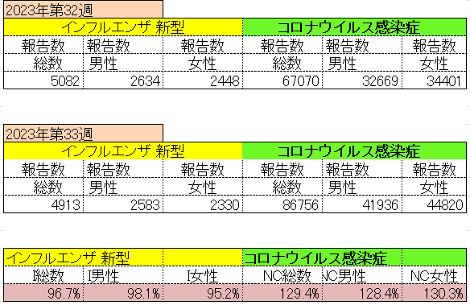
インフルエンザ と 新型コロナ

 |  | 対前週 インフルエンザ 3.3% 減少 新型コロナウイルス 29.4%増加

34 残留農薬 等
残留農薬 (8/28-9/3)
2022年含む最新 国産農産物の残留農薬基準違反 原因の統計 canpan.info
GAP総合研究所 所長の武田泰明です。残留農薬基準違反、法律名ですと食品衛生法違反を起こしたい農家はいないでしょう。 起こしたら、保健所が来て、商品回収と出荷停止が求められます。そうなると一定期間、売上がゼロになり、経費だけが発生し、赤字になります。農業法人であれば倒産することもあるでしょう。 JA生産部会などの共同出荷をしていると、他の農家まで出荷停止になることがあります。 誰も起こしたくない法律違反でしょう。体系的に網羅的に、残留農薬基準違反の原因をつぶしておく必要があります。 そのための道具として、JGAPは極めて有効です。JGAPの基準は、実際に発生した過去の残留農薬基準違反の事例と原因を分析して作られています。 その一部をブログ読者の皆さんにも共有しましょう。 ■2022年含む最新 国産農産物の残留農薬基準違反 原因の統計 国産農産物の残留農薬基準違反は、都道府県が公表している（保健所が認定した）数だけでも、年間平均 十数件起きています。 私の業界での経験上、表に出ていないものも相当数あると思います。 2006年から2022年で、合計201件 ★原因 第一位 周辺圃場または同一ハウス内隣接作物からのドリフト 43件（21％） 第二位 適用外の使用（農薬ごとに使用できる作物が決まっています） 31件（15％） 第三位 使用基準違反（使用時期、使用回数、使用方法） 24件（12％） 第四位 農薬散布機・タンク・ホースの洗浄不足・不洗浄 22件（11％） 第五位以降も、いろいろと原因があります。 どれも、農薬そのものの問題ではなく、農家の不適切な農薬使用が原因です。JGAPには、実際に起きた残留農薬基準違反の事例をもとに、対策が組み込まれています。 農家にとっても、バイヤーにとっても、JGAPは有効で便利な道具です。リスク（残留農薬基準違反を起こす可能性／そんな農産物を調達してしまう可能性）を下げましょう！ ■■ 最新の GAP 研修日程 ■■ ★研修参加のお申し込みは、こちらまで↓https://gapri.jp/kensyu_schedule/
https://blog.canpan.info/asiagap/archive/154
紫野菜が入った8品目サラダ 一部残留農薬基準超過｜食品事故情報 - フーズチャネル
2023-08-28 【事業者】イオン株式会社 【製品】トップバリュ 紫野菜が入った8品目サラダ70g 【内容】2023年7月27日～2023年8月26日に、イオンリテール(東京都、千葉県、神奈川県、山梨県内の各店舗)で販売した「トップバリュ 紫野菜が入った8品目サラダ70g」において、「ビーツ」原材料の仕入れ先より、残留農薬の自主検査の結果、基準値を超えたロットを納品した旨連絡があり、当該商品の自主回収を実施する。これまで健康被害の報告はない。(リコールプラス編集部)(リコールプラス) 【対象】【対象商品】商品名:トップバリュ 紫野菜が入った8品目サラダ内容量:70g 形態 :合成樹脂製袋詰め JANコード:4549414543339 消費期限:2023年7月29日～2023年8月28日 販売地域:東京都、千葉県、神奈川県、山梨県 販売先 :イオンリテール(株)(東京都、千葉県、神奈川県、山梨県内の各店舗)にて消費者向けに小売り 販売日 :2023年7月27日～2023年8月26日 販売数量:28,447個 【対処方法】【回収情報の周知方法】 各販売店舗にてPOPにて周知 【回収後の対応】 商品交換または返金対応 【関連URL】https://ifas.mhlw.go.jp/faspub/_link.do?i=IO_S020502&p=RCL202302360
https://www.foods-ch.com/anzen/kt_47107/
【動画】農薬登録時に発見されなかった発がん性が後に発見されたケースは今までにあったのか？ AGRI FACT
回答者
唐木英明（公益財団法人食の安全・安心財団理事長、東京大学名誉教授）
聞き手
渕上桂樹（AGRIFACTコラムニスト、農家BAR NaYa/ナヤラジオ）
【農薬登録時に発見されなかった発がん性が後に発見されたケースは今までにあったのか？】 https://agrifact.jp/has-there-ever-be... 【Twitter】 https://twitter.com/JapanAgriFact 【Facebook】 https://www.facebook.com/JapanAgriFact 【農業技術通信社の農業総合専門サイト】 https://agri-biz.jp/
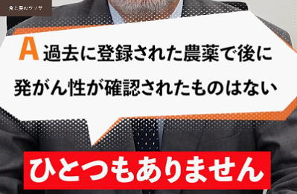
https://agrifact.jp/has-there-ever-been-a-case-where-carcinogenicity-was-later-discovered-movie6/

注意 食品に関わる記事の一部をご紹介します。詳しくはリンク先のページよりご確認ください。
なお、情報提供ページは提供者側により短期間で削除される場合もあります。予めご了解ください。

